Накладная-№3
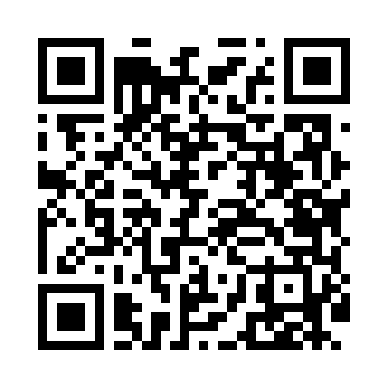
Номер товарно-транспортной накладной: |  |  | Торговый представитель: Karimov Amirjon
Поставщик: Toshkent falcon fly 2 |  |  | Телефон торгового представителя: +
Дата отгрузки: 20.11.2025 |  |  | Контрагент: """" Klient
Дата консигнации: |  |  | Адрес:
Доставщик: |  |  | Телефон:
Телефон доставщика:
Время заказа: 20.11.2025 16:46:32
№ | Штрих-код | Название товаров (работ,услуг) | Количество | Количество в кейсе | Цена | Сумма
 |  |  | 63 |  |  | 132.3
1 | 6985000102622 | Кошик-вилка DB-92-23 | 15 | 15 шт. | 0.50 | 7.50
2 | 6941501570040 | Пластмаст Салатница F154410 DB-27-4 | 48 | 48 шт. | 2.60 | 124.80
Итого: 132.3$|->UZS: 1,653,750.00

